アプリケーション構成について
システム構成について
 | ★ システム構成については、以下のように作成することを検討している。

UI層
 |  | UI層のイメージクラス・メソッド
 |  | Activity
 |  | Flagment

ViewModel層
 |  | ViewModel層のイメージクラス・メソッド
 |  | connect() | sendSpeed()
 |  | disconnect() | ★ 状態管理もこちらに入れ込むこととする
 |  | sendForward()
 |  | sendLeft()

BlueTooth通信吸収層
 |  | BlueTooth吸収層のイメージクラス・メソッド
 |  | connect() | ★ 業務フローについてもこちらで管理する
 |  | disconnect() | ★ 状態遷移通知もこちらに入れ込む
 |  | send(cmd string)

BlueTooth通信層
 |  | BlueTooth通信層のイメージクラス・メソッド
 |  | BuleToothSocket() |  | ★ こちらは実際に通信することをメインにする
 |  | InputStream・OutputStream

通信形式と状態遷移について
通信形式と状態遷移について記載する

 | 通信形式 | ： | BlueTooth Crasic
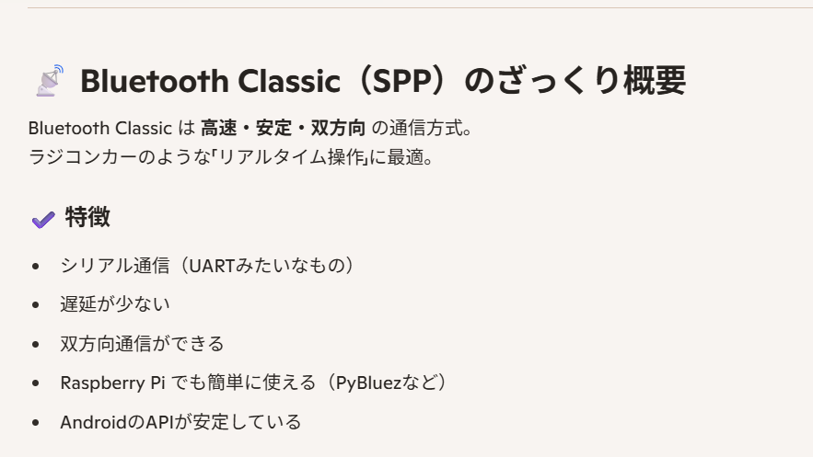

こんな感じで、シリアル通信みたいな感じでRasberryPiと疎通する
※ シリアル通信：物理的に1bitづつ対象に直接通信を送信するみたいなもの
今回は、Wifi環境以外でもラジコンを動かしたいのでこちらを選定

 | 状態遷移について
 |  | 状態遷移は以下の4つを定義するものとする。

 |  | 1. Disconnected(未接続状態)
 |  | 2. Connecting(接続中状態)
 |  | 3. Connected(接続完了状態)
 |  | 4. DisConnecting(通信切断中状態)
 |  | 5. Error(接続異常状態)

 |  |  |  | 正常系
 |  |  |  | 異常系

 |  | 状態遷移図は右記
DisConnected(未接続状態)

Connecting(接続中状態)

Error(異常状態)

Connected(接続完了状態)

DisConnecting(接続完了状態)

 |  |  |  |  | ★ ポイントは、未接続状態から異常状態には遷移しないこと
 |  |  |  |  | → なぜなら、未接続状態のときは異常に遷移する契機が存在してないから

 |  |  |  |  | ★ 正常の場合はDisConnecting状態を挟んでからDisconnected状態に遷移すること

UI設計について
UI設計について
 | UIについてはざっくりと、以下のようなものを考えています。
 | → パーツは大きく分けて3つ

BlueTooth接続状態
(前頁の状態遷移参照)
接続ボタン
切断ボタン
 |  | ★ 通信状態表示部
 |  | ① 接続ボタンを押下すると前頁の状態遷移に応じた通信状態が、
 |  | BlueTooth接続状態の部分に表示されること

車のステータス(速度)
 |  | ★ 車体状態表示部
 |  | ② ③に記載の速度スライダーに入力した値が、車のステータス(速度)に表示されること

十字パッド
速度スライダー(横)
 |  | ★ コントローラー部
 |  | ③ 十字パッドの4方向(左右上下)のボタンを押下した際に車がその方向に走ること
 |  | ④ 速度スライダーに値を設定することで車の速度が調節できること

